데이터셋 구조
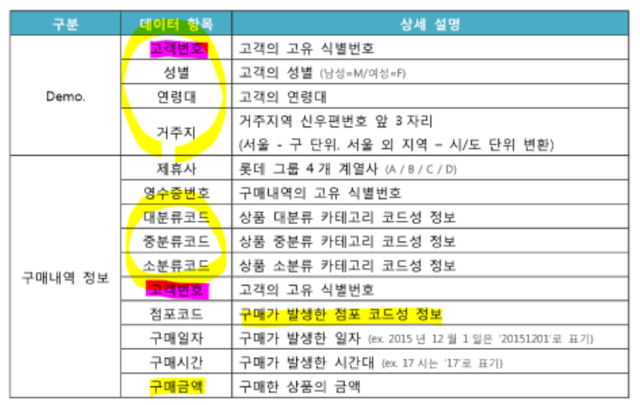
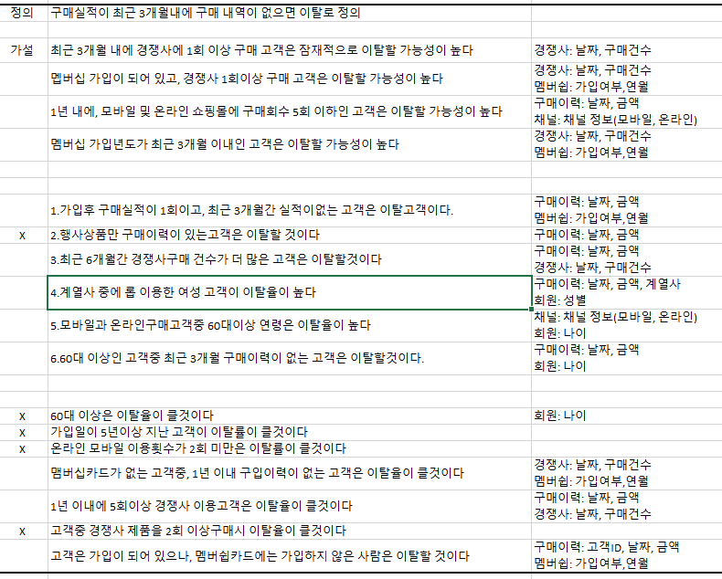
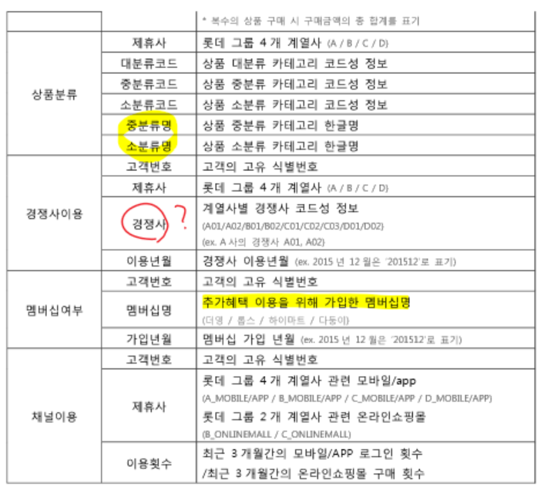
 | Target | Features
고객ID | 이탈여부 | 성별 | 나이 | 경쟁사 가입유무 | 경쟁사 사용횟수 | 멤버쉽 가입 유무 | 우편번호(서울: 01~09) | 서울인근지역(경기도: 10~20, 인천21~23) | 부산(46~49) | 광주 61~62 | 대전34~35 | 대구41~43 | 3개월 구매건수 | 3개월 구매금액 | 제휴사중롭을 이용여부 | 계열사개 가입유무 | 6~12개월 구매건수 | 6~12개월 구매금액 | 채널이용-모바일 유무 | 채널이용-온라인 유무

Sheet1
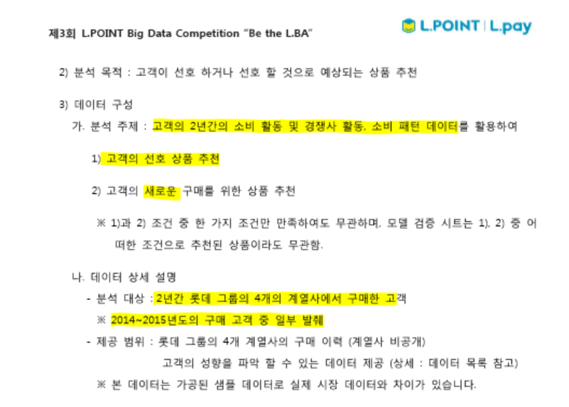

이탈 고객에 대한 정의
구매실적이 최근 3개월 내에 구매 내역이 없으면 이탈로 정의
이탈 고객에 대한 예측 및 대안 수립

데이터 샘플링 방법:
서울 (특정)지역 기준으로 데이터를 샘플링(ex: 강남, 강북,강서, 강동)
X 매출이 높은 점포를 기준으로 샘플링

